企業情報報告書
...
20220412更新版
1列目 | 2列目 | 3列目 | 4列目 | 5列目 | 6列目 | 7列目 | 8列目 | 9列目 | 10列目 | 11列目 | 12列目 | 13列目 | 14列目 | 15列目 | 16列目 | 17列目 | 18列目 | 19列目 | 20列目 | 21列目 | 22列目 | 23列目 | 24列目 | 25列目 | 26列目 | 27列目 | 28列目 | 29列目 | 30列目
企業ＩＤ | Ｎｏ | 法人番号 | ① 対象 年度 | 企業名・事業所名 | 企業名・事業所名 （カタカナ） | 郵便番号 | 所在地 |  | 交通手段・ アクセス方法 | 企業ホームページＵＲＬ | 企業採用ページＵＲＬ （HW求人以外の 場合に記載） | 企業 設立年度 | ①従業員数 | 業種 （上３桁） | ③企業区分 |  |  |  |  |  |  |  | ④新卒者等の採用実績及び定着状況
 |  |  |  |  |  |  |  |  |  |  |  |  |  |  | ユースエール 認定企業 | プラチナ くるみん 認定企業 | くるみん 認定企業 | プラチナ えるぼし 認定企業 | えるぼし 認定企業 | 自治体の認定制度 |  |  | ３年度前 |  |  |  |  | ２年度前
 |  |  |  |  |  |  |  |  |  |  |  |  |  |  |  |  |  |  |  | 認定コード １ | 認定コード ２ | 認定コード ３ | 正社員募集 | 男性採用者数 | 女性採用者数 | 採用者数計 | 離職者数 | 正社員募集 | 男性採用者数
 | 企業識別 コード ２０文字まで | 整数のみ | 整数のみ | 最大50文字まで | 最大50文字まで | 最大11文字まで | 都道府県 | 最大50文字まで | 最大18文字まで | 最大1２８文字まで | 最大1２８文字まで | 整数のみ | 整数のみ | 求人票の産業分類番号（3桁） | ○か ブランクのみ | ○か ブランクのみ | ○か ブランクのみ | ○か ブランクのみ | えるぼし認定制度の認定段階を選択 | 数値のみ その他の認定制度の認定コードを入力 | 数値のみ その他の認定制度の認定コードを入力 | 数値のみ その他の認定制度の認定コードを入力 | ○か －（ハイフン） のみ | 数値のみ | 数値のみ | 自動計算の ため入力不要 | 数値のみ | ○か －（ハイフン） のみ | 数値のみ
...
画像１貼付欄
・サイズはこの欄より大きくても大丈夫です。
・写真3枚は重なっていても大丈夫ですが、その場合は順番がわかるように貼付してください。
若者を応援している企業として、職場の雰囲気がわかるような、ＰＲのための写真を貼付してください。
（例）ユースエール認定証を囲んだ社員全員の写真
働く環境で社員の笑顔の写真
若者が生き生きと働いている写真など
施設をＰＲする場合は2枚目以降の写真でお願いします。
ＰＲシートでは、3枚の写真のうちこの写真が一番大きく表示されます。若者が「一緒に働きたい会社」と思わせるような写真を画像１に選んでください。
画像２貼付欄
・サイズはこの欄より大きくても大丈夫です。
・写真3枚は重なっていても大丈夫ですが、その場合は順番がわかるように貼付してください。
若者を応援している企業として、職場の雰囲気がわかるような、ＰＲのための写真を貼付してください。
画像３貼付欄
・サイズはこの欄より大きくても大丈夫です。
・写真3枚は重なっていても大丈夫ですが、その場合は順番がわかるように貼付してください。
若者を応援している企業として、職場の雰囲気がわかるような、ＰＲのための写真を貼付してください。
このシート（企業情報報告書）の情報は、
若者雇用促進総合サイトのＰＲシートとして使用します。
全国のＰＲシートを参照しながら、貴社の魅力を最大限ＰＲしてください。
若者雇用促進総合サイト
ＵＲＬ：https://wakamono-koyou-sokushin.mhlw.go.jp/
画像3枚を下の貼付欄に貼付してください。 ↓ | 入力上の 注意事項 | ↑ 国税庁から通知されている「13ケタの数値」を入力 | ↑ 認定申請日の属する事業年度(西暦） |  | ↑ カブシキガイシャ・シャカイフクシホウジンなどは省略 |  | ↑ リストの中の値のみ許可 |  | ↑ 学生や生徒が貴社を訪問する時に分かるようなアクセス方法を記載 |  |  | ↑ 西暦年 | ↑ 認定申請日（報告日）時点における、常時雇用する労働者（正社員以外も含む）の数を記載する。 | ↑ 大卒（高卒）求人は２枚目の下部 一般求人は１枚目の右上 表示されている産業分類の３桁を入力する。 | ↑ 現在の認定等の取得状況について○をする。 |  |  |  |  | ↑ 「その他の自治体の認定制度（コード表）シート参照 |  |  | ↑ 基準適合事業主申請【別添２】の該当者の状況を数値にして記載してください。 ・採用者数は、認定申請日の直近3事業年度において正社員として採用した新卒等を記載する。 （＊）新卒等とは新卒者を対象とした採用枠で採用した者を言う。既卒者であっても新卒枠で採用した場合や新卒者と同等の処遇を行うものを含む。） ・正社員募集欄は新卒等を正社員として募集を行った場合「○」をし、募集を行わなかった場合は「－」とする。 ・採用者数は認定申請日、宣言申請日の直近の３事業年度の実績を記載する。 ・対象者がいない場合は「－」とする。離職者数は各事業年度の採用者数のうち、直近の事業年度末日時点の実績を記載する。 ・離職者数は当該年度の採用した者について記載（3年度前に採用した者が前年度に離職した場合は、3年度前の離職者数に記載） ・正社員の新規学卒等採用者の離職率が20％以下、ただし採用者数が「3人」「4人」の場合は、離職者数1名以下。
 |  |  |  |  |  |  |  |  |  |  |  |  | 入力イメージはこちら↓
 |  |  |  |  |  |  |  |  |  |  |  |  | 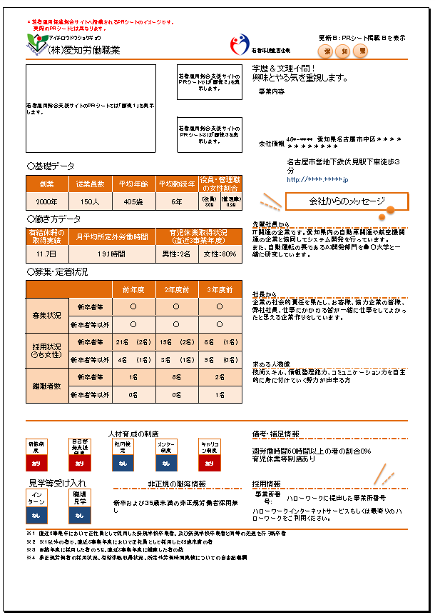

PRシートイメージ(入力後このようにＰＲシートが作られます）
...
愛
知
県
 |  |  |  | 更新日：ＰＲシート掲載日を表示
 |  | #REF!

若者雇用総合支援サイトのＰＲシートでは「画像２」を表示します。
 |  | 事業内容

若者雇用総合支援サイトのＰＲシートでは「画像３を表示します。
 |  | 会社情報
...
 | 役員・管理職の女性割合
 |  |  | 会社からのメッセージ
...

